信用交易
融资融券市场交易数据统计(2023-10-20)

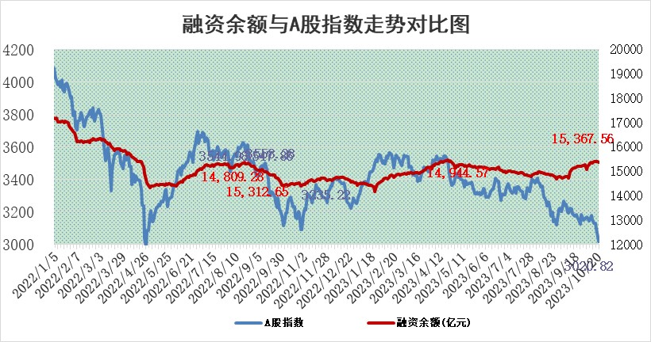
标的证券 | 融资融券余额（亿元） | 融资余额（亿元） | 融券余额（亿元） | 融资买入额（亿元） | 融资融券规模变化（亿元） | 融资余额增幅(‰) | 融券余额增幅(%)
统计数据 | 16,187.59 | 15,367.56 | 816.99 | 539.85 | -53.66 | -1.90 | -2.89

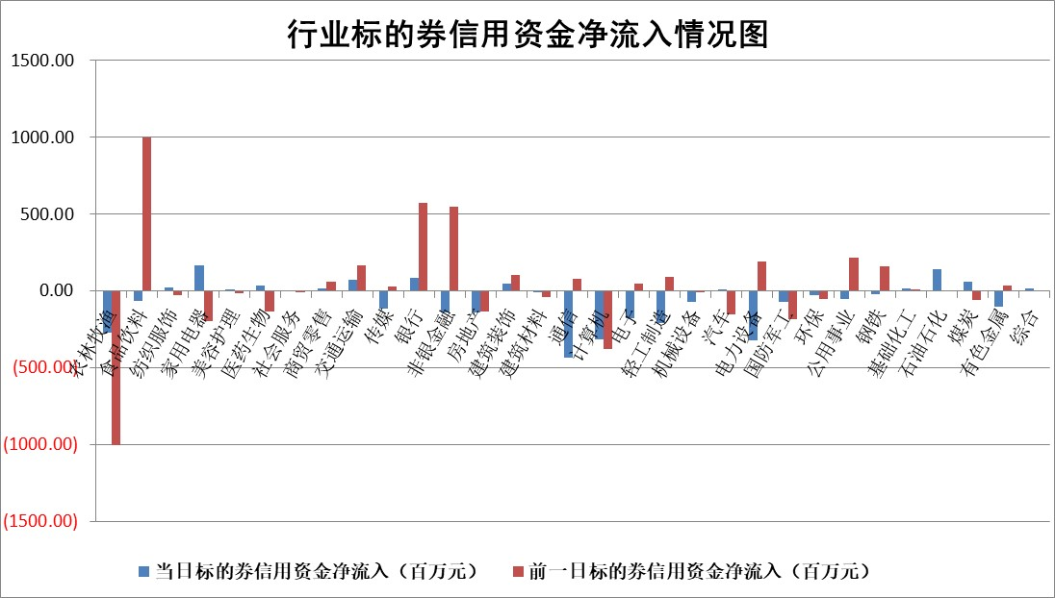

 |  |  |  |  |  |  |  | 2

标的基金代码 | 标的基金简称 | 融资余额/市值(%) | 融资余额增幅(%) | 融资买入额/成交金额(%) | （融资余额净增额-融券余额净增额）/市值(‱) | 融券余额降幅(%) | ABS[（融资余额净增额-融券余额净增额）/市值净增额-1](%)
159902 | 华夏中小板ETF | 0.00 | 0.00 | 0.00 | 0.00 | 0.00 | 100.00
159915 | 易方达创业板ETF | 3.89 | -3.03 | 2479.47 | -11.71 | 13.57 | 133.07
159919 | 嘉实沪深300ETF | 3.86 | 1.04 | 11.10 | 3.86 | -4.61 | 102.83
159920 | 华夏恒生ETF | 67.44 | -0.25 | 4.58 | -17.21 | 0.76 | 77.63
159922 | 嘉实中证500ETF | 0.97 | -2.27 | 170.07 | 13.83 | 7.77 | 78.59
159925 | 南方沪深300ETF | 0.09 | 0.56 | 0.03 | 0.05 | 0.00 | 100.07
159928 | 消费ETF | 1.25 | -0.11 | 2.61 | 0.00 | 1.93 | 100.00
159934 | 易方达黄金ETF | 229.48 | -0.39 | 3.39 | -90.76 | 0.00 | 161.99
159939 | 全指信息技术ETF | 0.80 | 1.53 | 14.73 | 1.42 | 2.09 | 101.06
159940 | 全指金融地产ETF | 0.10 | -0.51 | 0.00 | -0.05 | 0.00 | 100.49
159995 | 半导体芯片ETF | 3.01 | 1.95 | 118.94 | 5.44 | -1.54 | 104.07
159997 | 天弘中证电子ETF | 1.72 | 0.59 | 3.59 | 1.43 | 2.11 | 100.53
159998 | 天弘中证计算机主题ETF | 0.66 | -0.31 | 0.04 | 0.09 | 2.84 | 100.03
510050 | 华夏上证50ETF | 9.28 | -0.71 | 107.72 | -5.15 | 26.66 | 97.29
510180 | 华安上证180ETF | 0.51 | -0.14 | 1.86 | -0.07 | 0.47 | 99.87
510880 | 华泰柏瑞红利ETF | 0.37 | 1.43 | 2.57 | 0.71 | 10.67 | 101.11
510900 | 易方达恒生H股ETF | 86.99 | -0.27 | 2.96 | -23.76 | 0.00 | 1.78
511010 | 5年期国债ETF | 10.47 | 0.16 | 0.22 | 1.67 | 0.00 | 78.52
511380 | 可转债及可交换债券ETF | 4.67 | -2.52 | 7.40 | -12.05 | 0.00 | 67.15
512000 | 全指证券ETF | 8.09 | 0.52 | 16.53 | 4.23 | 0.06 | 89.80
512010 | 沪深300医药卫生ETF | 5.18 | 1.60 | 146.21 | 8.64 | 2.58 | 112.94
512070 | 沪深300非银ETF | 2.18 | 0.90 | 99.10 | 1.95 | 0.11 | 105.02
512400 | 南方中证申万有色金属ETF | 2.27 | -1.59 | 0.48 | -2.97 | 6.04 | 122.50
512580 | 广发中证环保产业ETF | 1.32 | -1.70 | 0.25 | -2.32 | -0.50 | 103.66
512660 | 国泰中证军工ETF | 4.50 | 2.68 | 21.18 | 12.79 | 5.51 | 112.99
512800 | 华宝中证银行ETF | 14.00 | -0.06 | 1.59 | -0.06 | 4.04 | 99.67
512980 | 广发中证传媒ETF | 1.07 | 0.71 | 86.25 | 5.99 | 34.85 | 102.45
515030 | 华夏中证新能源汽车ETF | 2.64 | -1.23 | 14.49 | -3.62 | -1.72 | 105.47
515050 | 华夏中证5G通信主题ETF | 1.55 | 1.87 | 11.91 | 3.60 | 15.15 | 101.31
515070 | 华夏中证人工智能ETF | 3.46 | -2.96 | 2.75 | -10.14 | 3.26 | 96.59
标的股票比较指标 |  | 融资余额/流通A股市值(%) | 融资余额增幅(%) | 融资买入额/成交金额(%) | （融资余额净增额-融券余额净增额）/流通A股市值(‱) | 融券余额降幅(%) | ABS[（融资余额净增额-融券余额净增额）/流通A股市值净增额-1](%)
前十名标的个股 |  | 搜于特 | 宝兰德 | 天宸股份 | 曼卡龙 | 隆华新材 | 永贵电器
 |  | 紫鑫药业 | 金龙汽车 | 天马科技 | 金龙汽车 | 东睦股份 | 南微医学
 |  | 嘉凯城 | 曼卡龙 | 宝兰德 | 德邦科技 | 久盛电气 | 优宁维
 |  | 宋都股份 | 恒润股份 | 唯科科技 | 赢合科技 | 卓创资讯 | 天能股份
 |  | 美好置业 | 好利科技 | 德邦科技 | 英搏尔 | 利扬芯片 | 璞泰来
 |  | 中天金融 | 三旺通信 | 奥浦迈 | 好利科技 | 凯龙股份 | 伊戈尔
 |  | 庞大集团 | 冠龙节能 | 电投能源 | 吉翔股份 | 摩恩电气 | 松原股份
 |  | 泽达易盛 | 德邦科技 | 晋亿实业 | 新洁能 | 丛麟科技 | 三旺通信
 |  | 蓝光发展 | 新洁能 | 坤彩科技 | 江特电机 | 赛科希德 | 欧普康视
 |  | 仁东控股 | 瑞芯微 | 三元生物 | 恒润股份 | 华纺股份 | 电投能源
后十名标的个股 |  | 鸿达兴业 | 美好医疗 | 骏成科技 | 中英科技 | 金龙汽车 | 禾川科技
 |  | 天沃科技 | 横店影视 | 鸿达兴业 | 震有科技 | 华骐环保 | 福达合金
 |  | 金圆股份 | 中英科技 | 天沃科技 | 菲菱科思 | 炬华科技 | 鸿博股份
 |  | 哈工智能 | 海泰科 | 金圆股份 | 鸿博股份 | 凤凰股份 | 建工修复
 |  | 正邦科技 | 宇邦新材 | 哈工智能 | 元道通信 | 普蕊斯 | 圣元环保
 |  | 华铁股份 | 上声电子 | 正邦科技 | 美好医疗 | 海航控股 | 捷昌驱动
 |  | 阳光城 | 采纳股份 | 华铁股份 | 华创阳安 | 山东矿机 | 艾布鲁 | ;
 |  | 中国中期 | 浙海德曼 | 阳光城 | 中富电路 | 迪马股份 | 中自科技
 |  | 慧辰股份 | 华创阳安 | 中国中期 | 双鹭药业 | 福建高速 | 赢合科技
 |  | 新华联 | 天孚通信 | 慧辰股份 | 亚康股份 | 北巴传媒 | 湖北宜化
说明：1.以上普通交易数据和信用交易数据皆以交易日收盘后数据为基准；2.上述标的证券总数据只计算标的证券市场总数据，不包括从标的证券中调出去标的证券数据，所以与交易所公布的总值略有不同； 3.上述行业采用申万一级行业分类；4.以上标的基金和标的个股中比较的6个指标值中：前5个（从左至右）为正向指标，值越大排名越靠前；第6个为逆向指标，值越小，排名越靠前；5.第6个指标中ABS[]表示求绝对值，其主要用于考量信用资金相对净流入对股价相对净变化的贡献程度；6.数据来源：wind，交易所。

 | 证券代码 | 新增融资余额 | 融资买入额 | 融资买入增幅前10
远大智能 | 002689 | 28175353 | 42268582 | 199%
亚太股份 | 002284 | 21555247 | 34242865 | 82%
赛诺医疗 | 688108 | 72122899 | 101076547 | 78%
湖南发展 | 000722 | 66023557 | 137112987 | 75%
柘中股份 | 002346 | 14584119 | 36845980 | 58%
国城矿业 | 000688 | 24683149 | 48240585 | 54%
兆新股份 | 002256 | 1985058 | 4066269 | 52%
凯美特气 | 002549 | 33806472 | 61340055 | 52%
华昌达 | 300278 | 13474542 | 19303225 | 48%
新华联 | 000620 | 27311937 | 39201759 | 43%

 | 证券代码 | 新增融资余额 | 融资买入额 | 融资买入增幅前10
兔宝宝 | 002043 | 73310337 | 89923983 | 334%
捷昌驱动 | 603583 | 26026415 | 31686727 | 262%
湘财股份 | 600095 | 94196837 | 132280449 | 252%
中谷物流 | 603565 | 49103883 | 60098371 | 234%
中青宝 | 300052 | 24215352 | 31377809 | 98%
顾家家居 | 603816 | 138518545 | 188424210 | 78%
喜临门 | 603008 | 31503289 | 48351944 | 77%
财信发展 | 000838 | 10831830 | 17666790 | 74%
苏州银行 | 002966 | 10578096 | 19143736 | 72%
金诚信 | 603979 | 23858538 | 36098133 | 60%

